Dashboard
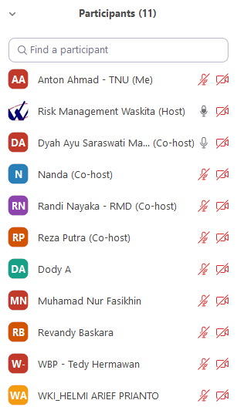
Form Scenario UAT WARM
 | Modul : Dashboard, Risk Register, Loss Event Near Miss, Harapan Stakeholder, Isu Internal/Eksternal, Update Realisasi Pengendalian
 | Tanggal : 30 September 2021

No | Butir Uji Sistem | Role | Langkah Pengujian | Input | Keluaran yang diharapkan | Hasil Yang didapat | catatan | Status

1 | Login ke Aplikasi Mobile | Admin | 1. Masukan Username dan Password 2. Klik Login | Username dan Password | Berhasil login ke Aplikasi Mobile | Sesuai | Total data tabelnya hanya 4? 13/10 Char status belum sesuai
2 | Masuk ke halaman Dashboard | Admin | 1. Klik modul Dashboard 2. Terdapat tiga modul Inherent, Treated, Expected | - | Berhasil masuk ke halaman Dashboard | Sesuai
3 | Filter data Dashboard | Admin | 1. Klik modul Dashboard 2. Terdapat tiga modul Inherent, Treated, Expected 3. Klik icon filter 4. Isi data filter 5. Klik tombol filter | Departemen, tipe asesmen, tahun, periode, dan bulan | Berhasil melakukan Filter data Dashboard | Sesuai
4 | View detail data Dashboard | Admin | 1. Klik modul Dashboard 2. Terdapat tiga modul Inherent, Treated, Expected 3. Pilih data yang akan di view detail 4. Klik data pada kolom tabel | - | Berhasil melakukan view detail data Dashboard | Sesuai

